Layout Screen
Detail Design | Project | ASOFT - ERP.NET | ID Screen | CRMFXXX3 | Created By | Thị Phượng | Updated By | Thị Phượng
 | Module | ASOFT - CRM | Name Screen | Báo cáo Thống kê thời gian giao hàng | Created Date | 02/01/2016 | Updated Date | 2016-02-01

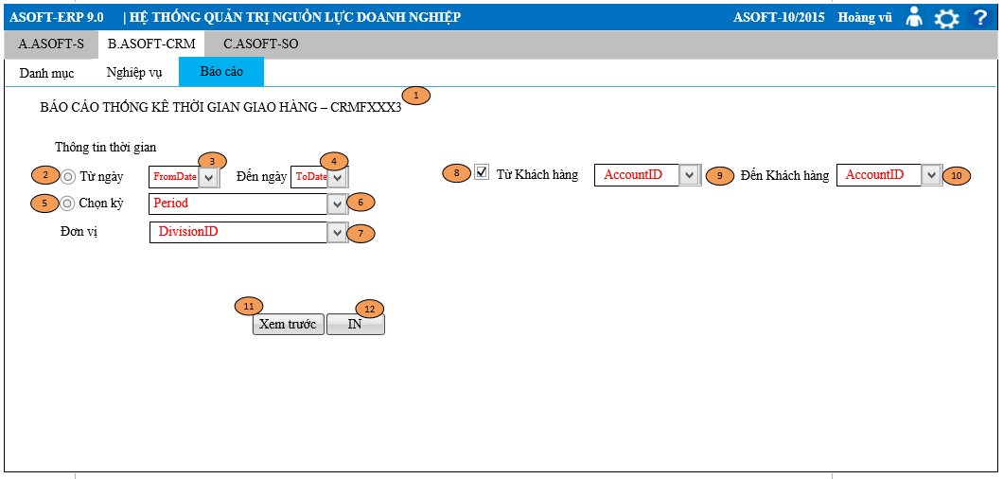
Layout |  |  |  |  |  |  | Overview
 |  |  |  |  |  |  | Sử dụng màn hình này để: In báo cáo Thống kê thời gian giao hàng

 |  |  |  |  |  |  | Flow Screen

